2018_05_data
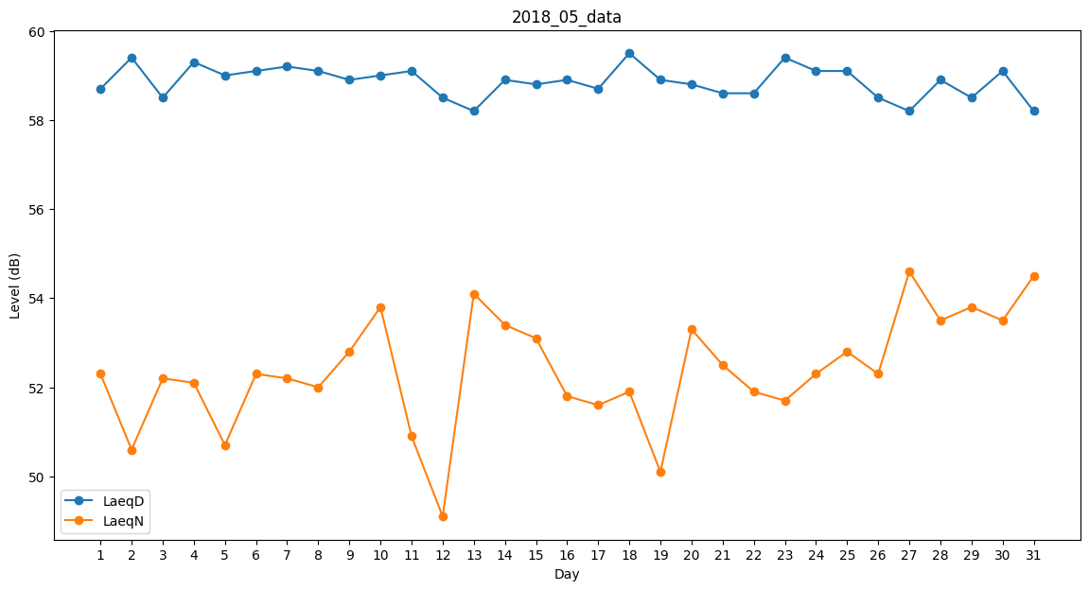
Day | LaeqD | LaeqN
1 | 58.7 | 52.3
2 | 59.4 | 50.6
3 | 58.5 | 52.2
4 | 59.3 | 52.1
5 | 59 | 50.7
6 | 59.1 | 52.3
7 | 59.2 | 52.2
8 | 59.1 | 52
9 | 58.9 | 52.8
10 | 59 | 53.8
11 | 59.1 | 50.9
12 | 58.5 | 49.1
13 | 58.2 | 54.1
14 | 58.9 | 53.4
15 | 58.8 | 53.1
16 | 58.9 | 51.8
17 | 58.7 | 51.6
18 | 59.5 | 51.9
19 | 58.9 | 50.1
20 | 58.8 | 53.3
21 | 58.6 | 52.5
22 | 58.6 | 51.9
23 | 59.4 | 51.7
24 | 59.1 | 52.3
25 | 59.1 | 52.8
26 | 58.5 | 52.3
27 | 58.2 | 54.6
28 | 58.9 | 53.5
29 | 58.5 | 53.8
30 | 59.1 | 53.5
31 | 58.2 | 54.5

